Benötige ich ein „DAM“-System
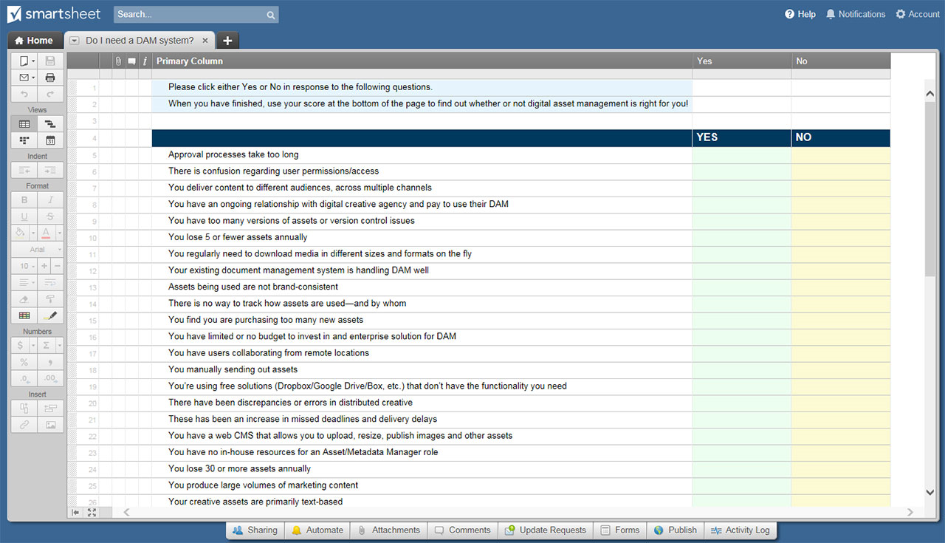
BENÖTIGE ICH EIN „DAM“-SYSTEM? ARBEITSBLATT

BENÖTIGE ICH EIN „DAM“-SYSTEM? ARBEITSBLATT
# | BEURTEILUNGSFRAGE | NEIN | JA | PUNKTE FÜR „JA“
1 | Genehmigungsprozesse dauern zu lange | X |  | 3
2 | In Sachen Benutzerberechtigungen/-zugriff kommt es zu Missverständnissen |  | X | 5
3 | Sie bieten verschiedenen Zielgruppen auf verschiedenen Kanälen Inhalte an |  |  | 5
4 | Sie stehen in Kontakt mit einer Agentur für digitale Kreativität und zahlen für die Nutzung ihrer DAM |  |  | 1
5 | Sie haben zu viele Versionen von Assets oder Probleme bei der Versionskontrolle |  |  | 5
6 | Sie verlieren jährlich fünf oder weniger Assets |  |  | 3
7 | Sie müssen Medien regelmäßig in verschiedenen Größen und Formaten herunterladen |  |  | 5
8 | Ihr vorhandenes System für das Dokumentenmanagement kann gut mit DAM umgehen |  |  | 1
9 | Verwendete Assets haben kein einheitliches Branding |  |  | 5
10 | Die Verwendung von Assets – und durch wen – wird nicht nachverfolgt |  |  | 5
11 | Sie erwerben zu viele Assets |  |  | 5
12 | Sie haben kein oder ein begrenztes Budget für die Investition in eine Enterprise-Lösung für DAM |  |  | 1
13 | Benutzer arbeiten von verschiedenen Standorten aus zusammen |  |  | 3
14 | Sie verschicken Assets manuell |  |  | 3
15 | Sie nutzen kostenfreie Lösungen (Dropbox/Google Drive/Box usw.), die nicht über die von Ihnen benötigten Funktionen verfügen |  |  | 3
16 | Bei der Verteilung der Kreativarbeit sind Unstimmigkeiten oder Fehler aufgetreten |  |  | 5
17 | Es kommt immer häufiger zu Fristversäumungen und Lieferverzögerungen |  |  | 3
18 | Sie verfügen über ein Web-CMS zum Hochladen, Anpassen der Größe und Veröffentlichen von Bildern und anderen Assets |  |  | 1
19 | Sie verfügen über keine interne Ressource für die Rolle des Asset-/Metadaten-Managers |  |  | 1
20 | Sie verlieren jährlich 30 oder mehr Assets |  |  | 5
21 | Sie produzieren große Mengen an Marketinginhalten |  |  | 5
22 | Ihre Kreativ-Assets sind größtenteils textbasiert |  |  | 1
GESAMTPUNKTZAHL – Antworten mit „NEIN“ geben null Punkte

BEURTEILUNGSERGEBNISSE JE NACH GESAMTPUNKTZAHL

1 – 5 Punkte: Sie verfügen über manuelle Lösungen, die derzeit die meisten (oder alle) Ihrer Anforderungen erfüllen. Sie sind noch nicht bereit für DAM.

6 – 24 Punkte: Sie könnten für eine DAM-Lösung bereit sein. Der entscheidende Faktor sind höchstwahrscheinlich die Kosten: Verzeichnen Sie aufgrund eines ineffizienten Asset-Managements jährlich erhebliche Verluste? Kann sich Ihr Unternehmen eine Enterprise-DAM-Lösung – und das Personal für die Verwaltung dieser – leisten? Wenn die Antwort auf eine dieser Fragen „NEIN“ ist, können Sie den Erwerb eines DAM-Systems derzeit wohl noch aufschieben.

25 Punkte oder mehr: Ihr Unternehmen hat gute Voraussetzungen in Sachen Produktion und Lieferung digitaler Assets. Ein DAM-System wäre für Sie von Vorteil.

KLICKEN SIE HIER ZUR ERSTELLUNG VON „BENÖTIGE ICH EIN ‚DAM‘--SYSTEM?“- ARBEITSBLATTVORLAGEN IN SMARTSHEET

